ניתוח איזור לעסקאות דמה
שומת
שווי מ"ר אקו'
אחוז שנתי
שנים להיוון
שווי עדכני
שווי לשומה | ₪ 8,000

תחשיב לפי מכירות בהרחבה
תאריך | גו"ח | מחיר עסקה | שטח המגרש | שטח בנוי | התאמה למועד קובע | בניכוי יזמי 5% | עלויות בניה למ"ר | יתרה לקרע כולל | שטח אקו' | שווי מתואם כולל מעמ ופיתוח

גוש חלקה | יום מכירה | תמורה מוצהרת בש"ח | בניכוי יזמות 5% | מהות | ישוב | שנת בניה | שטח | שטח מגרש | תרומת הבנוי למ"ר | סה"כ | יתרת המגרש | מקדם התאמה לזמן | שווי מתואם
002242-0037 | 2023-05-28 | ₪ 4,000,000 | 3,809,524 | קוטג' חד משפחתי | חצב | 2005 | 220 | 514 | ₪ 7,000 | ₪ 1,540,000 | 2,269,524 | 1.1843 | ₪ 2,687,783

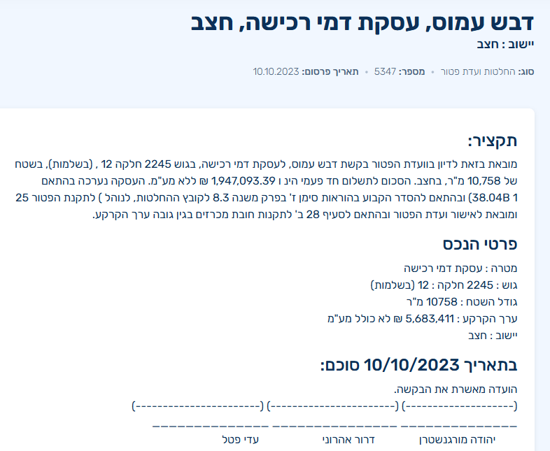
ניתוח שטח אקו' |  |  |  | שטח המגרש
מהות | שטח | מקדם | סה"כ | 514
עיקרי | 200 | 1 | 200
ממ"ד | 7 | 0.9 | 6.3
יתרת ש"ש | 30 | 0.5 | 15
מרתף | 50 | 0.4 | 20
תכסית | 215.88 |  | 0
חצר | 298.12 | 0.25 | 74.53
סה"כ שטח אקו' |  |  | 315.83
שווי מגרש מתואם |  |  | ₪ 2,687,783
שווי מ"ר |  |  | ₪ 8,510.22
בהתאמה לבעלות /0.97 |  |  | ₪ 8,773.42
מקדם התאמה לנחלה |  |  | 0.9
שווי מ"ר בנחלה |  |  | ₪ 7,896
לשומה |  |  | ₪ 8,000

